Ciclo 1
Requerimiento: HU066 - Límite Máximo Cash In moneda extranjera
Objetivo |  |  | Fecha Inicio | 17-Jun-22
Testers
No. Ciclo
No. Caso | Descripción | Requisitos previos | Estatus | Pasos de ejecución | Resultados Esperados | Resultados Obtenidos | Evidencias
1 | Permitir un traspaso de fondos de una tarjeta de empresa a una de subempresa del mismo cliente. | 1.- Contar con acceso y permisos necesarios para Central Administrativa. 2.- Contar con acceso al WebService para ejecutar el método traspaso tarjetas. | Exitoso | 1.- Ingresar a Central Administrativa. 2.- Ir al menú Las Operaciones/Colectivas. 3.- Seleccionar al cliente considerado para la prueba y revisar la pestaña Cuentas para ver el saldo de la cuenta SaaS. 4.- Hacer Login en el WebService CacaoParabilia con un usuario y contraseña válidos. 5.- Utilizar tarjetas origen y destino que pertenezcas al mismo cliente considerado para la prueba. 6.- Consumir el endpoint TraspasoTarjeta, para comprobar funcionalidad. 7.- Consultar nuevamente la colectiva en CA para comprobar que el saldo de la cuenta SaaS no haya sido afectado. | El traspaso de fondos de una tarjeta a otra, deberá ser permitido siempre y cuando el monto no exceda el saldo de la cuenta origen. Así mismo, al ser dos tarjetas de un mismo cliente, la cuenta Saas no será afeactada. | { "IDSolicitud": "", "ClaveMovimiento": "5000", "TarjetaOrigen": "9900012011858860", "TarjetaDestino": "9900012046474446", "Importe": "10.00", "SaldoFinal": 470.50, "Moneda": null, "CodRespuesta": "0000", "DescRespuesta": "Aprobada" } | 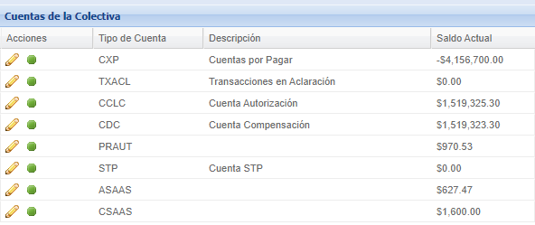
2 | Permitir un traspaso de fondos de una tarjeta de subempresa a una de empresa del mismo cliente. | 1.- Contar con acceso y permisos necesarios para Central Administrativa. 2.- Contar con acceso al WebService para ejecutar el método traspaso tarjetas. | Exitoso | 1.- Ingresar a Central Administrativa. 2.- Ir al menú Las Operaciones/Colectivas. 3.- Seleccionar al cliente considerado para la prueba y revisar la pestaña Cuentas para ver el saldo de la cuenta SaaS. 4.- Hacer Login en el WebService CacaoParabilia con un usuario y contraseña válidos. 5.- Utilizar tarjetas origen y destino que pertenezcas al mismo cliente considerado para la prueba. 6.- Consumir el endpoint TraspasoTarjeta, para comprobar funcionalidad. 7.- Consultar nuevamente la colectiva en CA para comprobar que el saldo de la cuenta SaaS no haya sido afectado. | El traspaso de fondos de una tarjeta a otra, deberá ser permitido siempre y cuando el monto no exceda el saldo de la cuenta origen. Así mismo, al ser dos tarjetas de un mismo cliente, la cuenta Saas no será afeactada. | { "IDSolicitud": "", "ClaveMovimiento": "5001", "TarjetaOrigen": "9900012046474446", "TarjetaDestino": "9900012011858860", "Importe": "30.00", "SaldoFinal": 575.00, "Moneda": null, "CodRespuesta": "0000", "DescRespuesta": "Aprobada" } | 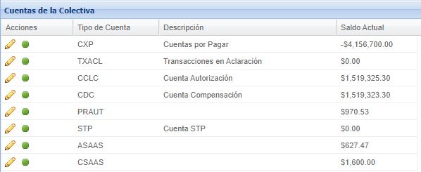
3 | Permitir un fondeo de una empresa hacia un cuentahabiente de un mismo cliente. | 1.- Contar con acceso y permisos necesarios para Central Administrativa. 2.- Contar con acceso al WebService para ejecutar el método traspaso tarjetas. | Exitoso | 1.- Ingresar a Central Administrativa. 2.- Ir al menú Las Operaciones/Colectivas. 3.- Seleccionar al cliente considerado para la prueba y revisar la pestaña Cuentas para ver el saldo de la cuenta SaaS. 4.- Hacer Login en el WebService CacaoParabilia con un usuario y contraseña válidos. 5.- Utilizar tarjetas origen y destino que pertenezcas al mismo cliente considerado para la prueba. 6.- Consumir el endpoint api/FondearTarjeta, para comprobar funcionalidad. 7.- Consultar nuevamente la colectiva en CA para comprobar que el saldo de la cuenta SaaS no haya sido afectado. | El fondeo de una tarjeta, deberá ser permitido sin hacer afectación sobre la cuenta SaaS. | { "IDSolicitud": "06062501", "Tarjeta": "9900012011858860", "Importe": "25.00", "SaldoFinal": 495.50, "CodRespuesta": "0000", "DescRespuesta": "Aprobada" } | 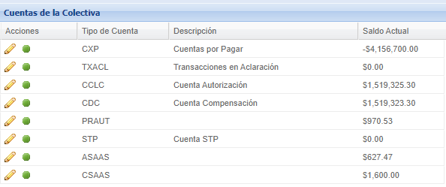
4 | Permitir un fondeo de subempresa hacia un cuentahabiente de un mismo cliente. | 1.- Contar con acceso y permisos necesarios para Central Administrativa. 2.- Contar con acceso al WebService para ejecutar el método traspaso tarjetas. | Exitoso | 1.- Ingresar a Central Administrativa. 2.- Ir al menú Las Operaciones/Colectivas. 3.- Seleccionar al cliente considerado para la prueba y revisar la pestaña Cuentas para ver el saldo de la cuenta SaaS. 4.- Hacer Login en el WebService CacaoParabilia con un usuario y contraseña válidos. 5.- Utilizar tarjetas origen y destino que pertenezcas al mismo cliente considerado para la prueba. 6.- Consumir el endpoint api/FondearTarjeta, para comprobar funcionalidad. 7.- Consultar nuevamente la colectiva en CA para comprobar que el saldo de la cuenta SaaS no haya sido afectado. | El fondeo de una tarjeta, deberá ser permitido sin hacer afectación sobre la cuenta SaaS. | { "IDSolicitud": "06062500", "Tarjeta": "9900012046474446", "Importe": "50.00", "SaldoFinal": 605.00, "CodRespuesta": "0000", "DescRespuesta": "Aprobada" }
5 | Permitir un movimiento manual de un TH que pertenece a una empresa. | 1.- Contar con acceso y permisos necesarios para Central Administrativa. 2.- Contar con acceso al WebService para ejecutar el método traspaso tarjetas. | Exitoso | 1.- Ingresar a Central Administrativa. 2.- Ir al menú Las Operaciones/Colectivas. 3.- Seleccionar al cliente considerado para la prueba y revisar la pestaña Cuentas para ver el saldo de la cuenta SaaS. 4.- Hacer Login en el WebService CacaoParabilia con un usuario y contraseña válidos. 5.- Utilizar tarjetas origen y destino que pertenezcas al mismo cliente considerado para la prueba. 6.- Consumir el endpoint api/MovimientoManual, para comprobar funcionalidad. 7.- Consultar nuevamente la colectiva en CA para comprobar que el saldo de la cuenta SaaS no haya sido afectado. | La ejecución del servicio de movimiento manual, debera ser permitido sin hacer afectación a la cuenta SAAS. | 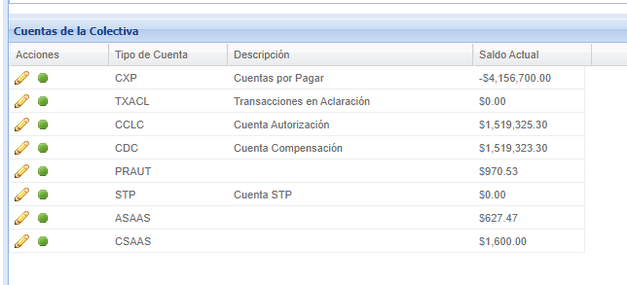 { "IDSolicitud": "0", "ClaveMovimiento": "T5", "Tarjeta": "9900012036066218", "MedioAcceso": "", "Importe": "10.00", "SaldoFinal": 310.00, "Fecha": "2022-06-20 18:44:28", "Referencia": "", "CodRespuesta": "0000", "DescRespuesta": "Aprobada" }
6 | Permitir un movimiento manual de un TH que pertenece a una Subempresa. | 1.- Contar con acceso y permisos necesarios para Central Administrativa. 2.- Contar con acceso al WebService para ejecutar el método traspaso tarjetas. | Exitoso | 1.- Ingresar a Central Administrativa. 2.- Ir al menú Las Operaciones/Colectivas. 3.- Seleccionar al cliente considerado para la prueba y revisar la pestaña Cuentas para ver el saldo de la cuenta SaaS. 4.- Hacer Login en el WebService CacaoParabilia con un usuario y contraseña válidos. 5.- Utilizar tarjetas origen y destino que pertenezcas al mismo cliente considerado para la prueba. 6.- Consumir el endpoint api/MovimientoManual, para comprobar funcionalidad. 7.- Consultar nuevamente la colectiva en CA para comprobar que el saldo de la cuenta SaaS no haya sido afectado. | La ejecución del servicio de movimiento manual, debera ser permitido sin hacer afectación a la cuenta SAAS. | { "IDSolicitud": "0", "ClaveMovimiento": "T5", "Tarjeta": "9900012048767691", "MedioAcceso": "", "Importe": "10.00", "SaldoFinal": 50.00, "Fecha": "2022-06-20 18:46:23", "Referencia": "", "CodRespuesta": "0000", "DescRespuesta": "Aprobada" } | 